TABLA
Nro | NOMBRE | APELLIDOS | DOCUMENTO DE IDENTIFICACION | EDAD | FECHA DE CUMPLEAÑOS | PERFIL OCUPACIONAL | APRENDIZAJE EN LA COMPETENCIA | FOTO | HOBBY
1 | Daniela | Orozco Franco | 1,152,701,193 | 18 | 16/09/1995 | desde mi perfil como gestora del talento humano estoy en la capacidad de desarrollar programas y trabajos de word y algunos de excel para realizar globalmente todo lo que se me encomiendo en la etapa productiva. | mis mayores aprendizajes han sido conocer todo lo que contiene word y ademas aprender sobre informacion basica de excel y saber utilizar el teclado para realizar las cosas mas facil y rapidas. |  |  | (Control +) Nos da la posibilidad de insertar manualmente una ilera nueva basia, por encima o debajo, según sea el gusto o preferencia | (Control -) esta opcion nos permite eliminar las celdas, o filas seleccionadas.
2 | Claudia Geraldin | Ruiz Castillo | 1,036,666,338 | 18 | 13/03/1996 | desdemi perfil de gestora de talento humano me siento en capacidad de desarrollar procesos en el area de microsft excel, word y otros mas, ya que nos estan capacitando para el uso de estos en la vida laboral y personal. | mi mayor aprendizaje ha sido conocer el funcionamiento de los programas de informacion de microsoft y saber manejar todas sus herramientas
3 | Jeniffer Alejandra | Angel Salazar | 1,036,664,035 | 18 | 23/11/1995 | Yo como gestora del talento humano atraves de este periodo mesiento en capacidad para desarrollar los programasde officce comode excel y todas sus funcionesde manera mas rapida, al mismotiempoofrezco la limpieza del computador. | aprendi cosas nuevas de word, a trabajar desde el teclado las funciones que tambien realiza el mause, y a limpiar mi computador. |  | 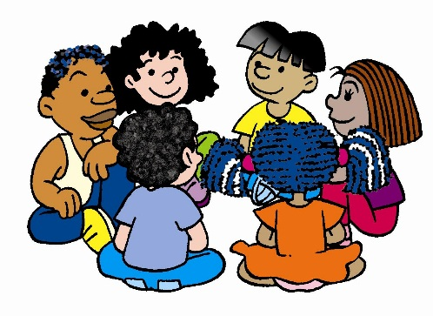
4 | Johana | Arredondo Torres | 1,033,655,171 | 18 | 29/01/1995 | Desde mi perfil como gestora del talento humano me siento en la capacidad de ejercer y desarrollar los conocimiento previos de microsft word y excel en el ambiito laboral. | Mi aprendizaje se conforma por el conocimiento que me a generado la competencia sobre el manejo de word, excel que son unas de las herramientas mas importantes del paquete de office, ayudando a realizar de manera mas eficiente mis actividades y proyectos requeridos de la competencia y de mi vida personal.

GRAFICA
GRAFICA
 | DOCUMENTO DE IDENTIFICACION | EDAD | FECHA DE CUMPLEAÑOS | PERFIL OCUPACIONAL | APRENDIZAJE EN LA COMPETENCIA
Daniela | 1,152,701,193 | 18 | 16/09/1995 | 0 | 0
Claudia Geraldin | 1,036,666,338 | 18 | 13/03/1996 | 0 | 0
Jeniffer Alejandra | 1,036,664,035 | 18 | 23/11/1995 | 0 | 0
Johana | 1,033,655,171 | 18 | 29/01/1995 | 0 | 0

